3. SprintBacklog0
Sprint | 1
Goal | Lập kế hoạch và ghi lại các kế hoạch trong tuần, xác định yêu cầu và thiết kế
Time | 28/06/2024 - 04/07/2024
SRINT 1 BACKLOG

Work Item Type | Title | State | Description | Acceptance Criteria | Assigned To | Story Points | Original Estimate | Completed Work
Product Backlog Item | Document Architectural Drivers | Done | As a Scrum Team, We want to create an Architectural Driver so that We can know the requirements as well as quality attributes and project constraints. | AC1: * Fully demonstrate the functions, quality attributes and constraints for the system |  | 2
Task | KẾ HOẠCH THỰC HIỆN DỰ ÁN | Done | Nhóm bàn bạc công việc và đưa ra các kế hoạch cho đồ án |  |  |  | 1 | 1
Task | DỰ ÁN TUẦN _ 1 | Done |  |  |  |  | 4 | 3
Product Backlog Item | Execute Sprint 0 Planning | Done | As a Scrum Team, we want to execute Sprint Planning in order to identify what we will do in Sprint 0. | AC1: * Sprint Planning is executed with a meeting, and members gather together to define backlog items of Sprint 0. |  | 2
Task | Thảo luận và lập kế hoạch cho dư án trong 3 tuần | Done |  |  |  |  | 3 | 3
Task | Kế hoạch chi tiết và cụ thể hơn cho tuần 1 | Done |  |  |  |  | 3 | 3
Task | Tên các công việc cần thực hiện và thời gian hoàn thành | Done |  |  |  |  | 3 | 3
Task | Liệt kê ngày bắt đầu và kết thúc công việc | Done |  |  |  |  | 3 | 3
Task | Lập hết kế hoachj vào file execl và đưalên Azure để quản lý | Done |  |  |  |  | 3 | 3
Task | Xây dựng và nhân diện các rủi ro có ảnh hưởng tới dự án | Done |  |  |  |  | 3 | 3
TOTAL |  |  |  |  |  | 4 | 23 | 22

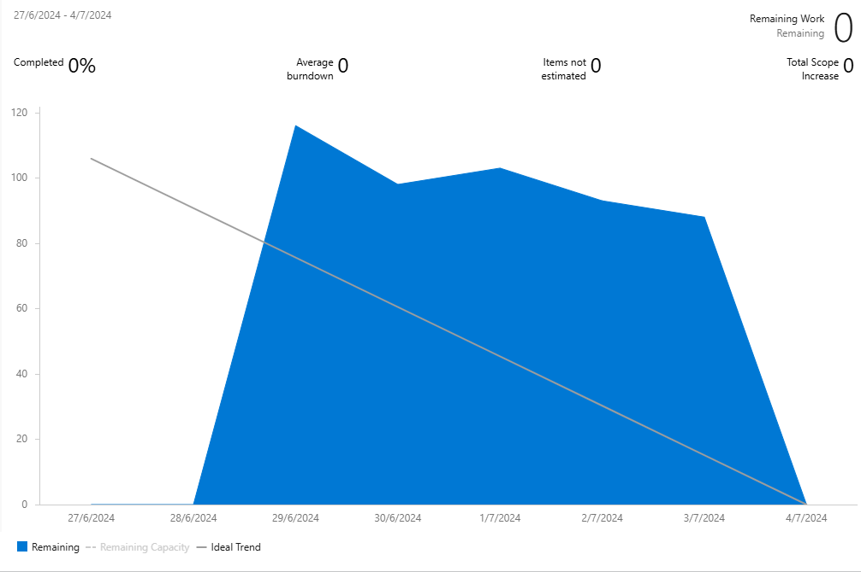
 |  |  |  |  | No. | Full name | Original Estimate (hrs.) | Completed Work (hrs.)
 |  |  |  |  | 1 | Võ Thị Thanh Hằng | 22.5 | 22.5
 |  |  |  |  | 2 | Đặng Ngọc Anh Thư | 22.5 | 22.5
 |  |  |  |  | 3 | Nguyễn Kim Diệu Hoa | 22.5 | 22.5
 |  |  |  |  | 4 | Đặng Ngọc Anh Thư | 22.5 | 22.5
 |  |  |  |  | 5 | Nguyễn Kim Diệu Hoa | 22.5 | 22.5
 |  |  |  |  | 6 | Võ Thị Thanh Hằng | 22.5 | 22.5

EFFORT - SPRINT 0

